Sheet1
Thị trường thao túng

Người thực hiện: |  | thangbk236
Ngày lên kế hoạch: |  | 23/11/2021

Bản kế hoạch này sẽ được cập nhật theo đường link github |  |  |  | https://github.com/thangbk236/QuanTriFx
Mỗi người nên tự tạo ra bản kế hoạch trade cho riêng mình
Chưa kiếm được tiền từ thị trường nên phải đi viết tài liệu để quản trị rủi cho cho những người mới bắt đầu

Donate USDT Binance Smart Chain (BEP20) |  |  | 0xed05b97f46e60a7a65605eaba9a4b502d32f9510

Nội dung |  | Thị trường thao túng |  | Lĩnh ngộ tinh túy thị trường

 | Ai nói Forex không bị thao túng
 | Ta chỉ cần nhìn vào hình dưới đây

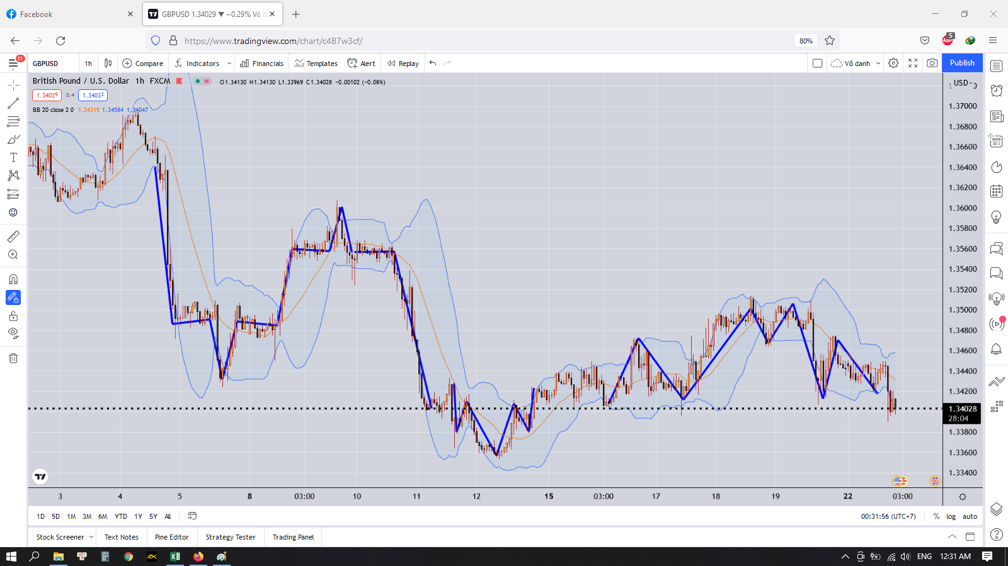

 | Dường như có một thế lực vô hình nào đó đang vẽ ra những đường giá như này để làm thú vui cho họ
 | Tin tôi đi
 | Các bạn mở bất kỳ cặp nào ở khung lớn xem
 | Việc thao túng như này nghĩa là trong một giai đoạn thị trường sẽ chạy theo một mô hình nào đó đã được định sẵn
 | Có thể mô hình đó được vẽ theo một ý đồ có nào đó, hoặc chỉ là vẽ chơi mà thôi
 | Việc của chúng ta chỉ là tìm ra mô hình đường giá của giai đoạn đó trước khi nó thay đổi và phá đảo thị trường(Cái này hơi ảo tưởng)

 | Đó là lý do vì sao khi trader bắt đầu theo một phương pháp nào đó thì thời điểm này ăn rất đậm, nhưng thời điểm khác lại bị lỗ sạch
 | Do phương pháp của họ trong thời điểm đó có thể phù hợp với mô hình đường giá
 | Nhưng khi mô hình đó bắt đầu thay đổi thì phương pháp đó không còn đúng nữa dẫn đến việc vào lệnh bị sai làm cho cháy tài khoản

 | Những gì sách viết thì thế lực kia cũng biết, có thể chính thế lực đó tạo ra những cuốn sách đó
 | Họ muốn cho ta thấy những gì nên thấy
 | Chúng ta sẽ dựa vào đấy để thực hiện giao dịch
 | Khi chúng ta đủ to béo thì họ sẽ tiến hành thịt chúng ta

 | Hãy khai mở tinh thần, tìm ra lỗi đi riêng để tránh những cái bẫy của nhà tạo lập thị trường
 | Hãy tìm ra những bí mật mà trong sách chưa từng viết cho ta xem

